特徴・記入方法
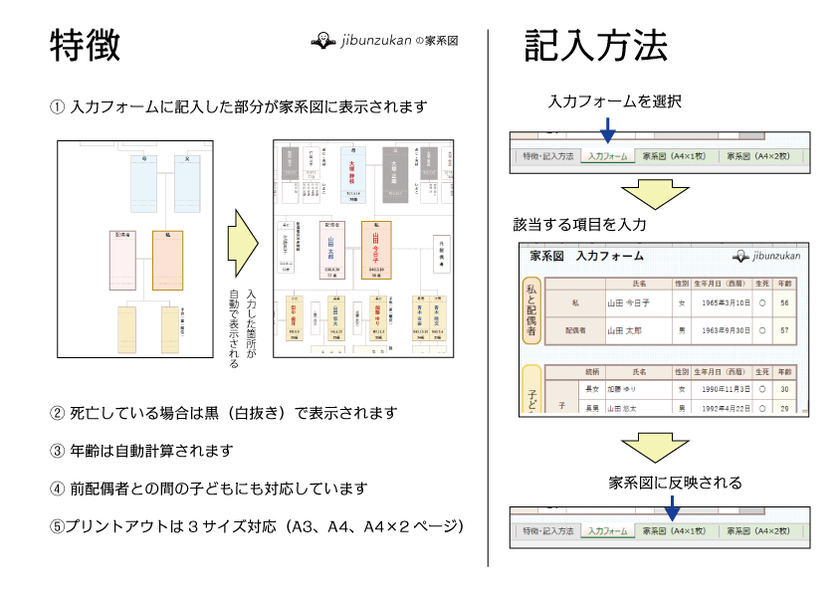

入力フォーム
○ 続柄欄には「長男」「三女」等の続柄を記入
○ 生年月日欄は次のうち、どの入力方法でもOK
［2010年4月1日］［平成22年4月1日］［H22.4.1］［H22/4/1］［2010/4/1］
○ 死亡している場合は、生死欄に「✕」を選択
○ 年齢は自動計算されるため入力不要
家系図 入力フォーム

私と配偶者
 |  |  | 氏名 | 性別 | 生年月日 | 生死 | 年齢
 | 私 |  |  |  |  | ○
 | 配偶者

 |  |  |  |  |  |  |  | 子どもの家族 | 配偶者 | 孫１ |  |  |  | 孫2 |  |  |  | 孫3 |  |  |  | 孫4
 |  | 続柄 | 氏名 | 性別 | 生年月日 | 生死 | 年齢 |  | 名前 | 名前 | 生死 | 生年月日 | 年齢 | 名前 | 生死 | 生年月日 | 年齢 | 名前 | 生死 | 生年月日 | 年齢 | 名前 | 生死 | 生年月日 | 年齢
 | 子ども

子ども・孫（第一順位）

 | 元配偶者との子供 （再婚している場合）

親（第二順位）
 |  | 続柄 | 氏名 | 性別 | 生年月日 | 生死 | 年齢
 | 両親 | 父 |  | 男
 |  | 母 |  | 女
 | 父方 | 祖父 |  | 男
 |  | 祖母 |  | 女
 | 母方 | 祖父 |  | 男
 |  | 祖母 |  | 女

兄弟（第三順位）
 |  |  |  |  |  |  |  | 兄弟の家族 | 配偶者 | 甥・姪１ |  |  |  | 甥・姪2 |  |  |  | 甥・姪3 |  |  |  | 甥・姪4
 |  | 続柄 | 氏名 | 性別 | 生年月日 | 生死 | 年齢 |  | 名前 | 名前 | 生死 | 生年月日 | 年齢 | 名前 | 生死 | 生年月日 | 年齢 | 名前 | 生死 | 生年月日 | 年齢 | 名前 | 生死 | 生年月日 | 年齢
 | 私の兄弟

 |  |  |  |  |  |  |  | 父方のいとこ |  | いとこ1 |  |  |  | いとこ2 |  |  |  | いとこ3 |  |  |  | いとこ4
 |  | 続柄 | 氏名 | 性別 | 生年月日 | 生死 | 年齢 |  |  | 名前 | 生死 | 生年月日 | 年齢 | 名前 | 生死 | 生年月日 | 年齢 | 名前 | 生死 | 生年月日 | 年齢 | 名前 | 生死 | 生年月日 | 年齢
 | 父の兄弟（叔父・叔母）
叔父・叔母（法定相続人以外）

 |  |  |  |  |  |  |  | 母方のいとこ |  | いとこ1 |  |  |  | いとこ2 |  |  |  | いとこ3 |  |  |  | いとこ4
 |  | 続柄 | 氏名 | 性別 | 生年月日 | 生死 | 年齢 |  |  | 名前 | 生死 | 生年月日 | 年齢 | 名前 | 生死 | 生年月日 | 年齢 | 名前 | 生死 | 生年月日 | 年齢 | 名前 | 生死 | 生年月日 | 年齢
 | 母の兄弟（叔父・叔母）

配偶者の兄弟
 |  | 続柄 | 氏名 | 性別 | 生年月日 | 生死 | 年齢
 | 配偶者の兄弟

家系図（A4×1ページ）
 | 家 系 図 |  |  |  |  |  |  |  | 祖母（母方） |  |  |  |  | 祖父（母方） |  |  |  |  |  |  |  |  | 祖母（父方） |  |  |  |  |  |  |  |  |  | 祖父（父方）

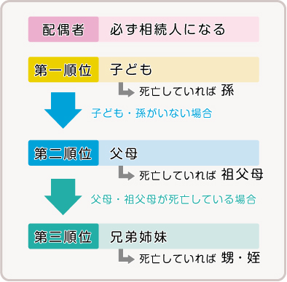

 |  |  |  |  |  |  |  |  |  |  |  | おじ・おば |  |  |  | 母 |  |  |  |  | 父 |  | おじ・おば

 |  |  |  |  |  |  |  |  |  |  |  | いとこ |  |  |  |  |  |  |  |  |  |  | いとこ

 |  |  |  |  |  |  |  |  |  | 配偶者の兄弟姉妹 |  | 配偶者 |  |  |  |  |  | 私 |  |  |  |  |  |  |  |  |  |  |  |  |  |  |  |  | 兄弟姉妹（第三順位）

 |  |  |  |  |  |  |  |  |  |  |  |  |  |  |  |  |  |  |  |  |  |  |  |  |  |  |  | 元配偶者

 |  |  |  |  |  |  |  |  |  |  |  |  |  |  |  |  |  |  |  |  |  |  |  |  |  |  |  |  |  |  |  |  |  |  | おい・めい

 |  |  |  |  |  |  |  |  |  |  |  |  |  |  |  |  |  |  |  |  |  | 子供（第一順位）

 |  |  |  |  |  |  |  |  |  |  |  |  |  |  |  |  |  |  |  |  |  |  |  |  |  |  |  |  |  |  |  |  |  |  |  | 歳 | 歳 | 歳 | 歳 | 歳 | 歳 | 歳 | 歳 | 歳 | 歳 | 歳 | 歳

 |  |  |  |  |  |  |  |  |  |  |  |  |  |  |  |  |  |  |  |  |  | 孫

歳 |  | 歳 | 歳 | 歳 | 歳 | 歳 | 歳 | 歳 |  | 歳 | 歳 | 歳 | 歳 |  | 歳 |  | 歳 | 歳 | 歳 | 歳 |  |  | 歳 | 歳 | 歳 | 歳 | 歳 | 歳 | 歳 | 歳 | 歳 | 歳 | 歳 | 歳

